Sheet1
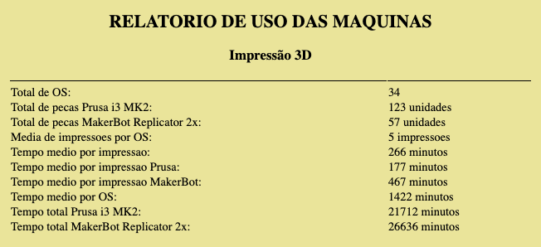
OS | Usuario | Numero de Pecas | Tipo | Observações
0 | Wendell | 11 | Externo | Estator
1 | Ozawa | 1 | Externo | Mandibula 1
2 | Paulo Davi | 4 | Interno | Uso Pessoal
3 | Patrick | 11 | Interno | Laboratorio
4 | Patrick | 4 | Interno | Uso Pessoal
5 | Jose Mauricio | 1 | Externo
6 | Carlos Alberto | 2 | Externo | Case Celular
7 | Wendell | 2 | Externo
8 | Joao Elias | 2 | Externo
9 | Luan Caruzo | 7 | Externo | Testes das Caixas
10 | Ozawa | 1 | Externo | Mandibula 2
11 | Antonio Felix | 12 | Externo | Boleador
12 | Caio Surian | 6 | Externo | Painel Carro
13 | Luan Caruzo | 20 | Externo | Suportes PCB
14 | Luan Caruzo | 30 | Externo | Caixas das Baterias
15 | Beliza Patricia | 1 | Externo
16 | Naidson | 1 | Externo
17 | Wendell | 21 | Externo
18 | Alysson | 1 | Externo
19 | Sandro Marden | 4 | Externo
20 | Gabriel | 2 | Externo | Case ESP
21 | Josman | 4 | Externo | Teclado
22 | Yago | 2 | Externo
23 | Beliza Patricia | 2 | Externo
24 | Wendell | 1 | Externo
25 | Valdemar Nogueira | 2 | Externo | Case
26 | Matheus Catao | 2 | Externo | Volante
27 | Adyson | 10 | Externo | BaseRobo - Não foi impresso! | *
28 | Carlos Alberto | 1 | Externo | Case Celular
29 | Jose Mauricio | 1 | Externo
30 | Gabriel Bordini | 1 | Interno | Uso Pessoal
31 | Carlos Alberto | 7 | Externo | Transportador
32 | Dielço | 3 | Externo
33 | Carlos Alberto | 2 | Externo

